Sheet1
序号 | 图片 | 备注 | 个数 | 国际单号 | 邮编 | 收件地址 | 收件人名字 | 电话 |  | 日本邮局单号 | 重量
fukuya-store-10000067 | 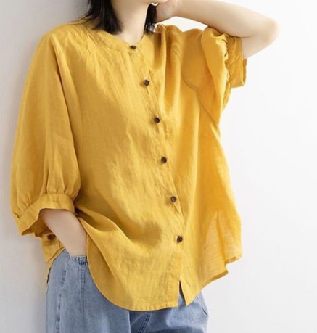 | 黄色 サイズ：XL 発送について：翌日発送可能 | 1 |  | 0200033 | 岩手県盛岡市盛岡駅前北通9-18 トーカンマンション壱番館1301 | 佐藤静子 | 0196133751 |  | 628516604940
fukuya-store-10000068 |  | 米白 サイズ：M 発送について：翌日発送可能 | 1 |  | 2270036 | 神奈川県横浜市青葉区奈良町1566-617 | 高辻章子 | 07036209776 | 没有的话用L码代替 | 628516604936
 |  | 咖啡 サイズ：M 発送について：翌日発送可能 | 1 |  |  |  |  |  | 没有的话用L码代替 | 628516604925
fukuya-store-10000071 |  | 蓝色 206款 サイズ：[38] | 1 |  | 8180134 | 福岡県太宰府市大佐野4-3-7 | 樋口祐一 | 09083535420 |  | 628516604914
fukuya-store-10000072 |  | 蓝色 206款 サイズ：[34] | 1 |  | 8390809 | 福岡県久留米市東合川3丁目２-２４ | 権藤裕二 | 09084106074 |  | 628516604903
fukuya-store-10000073 |  | 咖啡 サイズ：L 発送について：翌日発送可能 | 1 |  | 9892201 | 宮城県亘理郡山元町山寺字北泥沼２０１-３０ | 関川一枝 | 0223370380 |  | 628516604892
10011920 |  | 米白 サイズ：XL 発送について：翌日発送可能 | 1 |  | 3390008 | 埼玉県さいたま市岩槻区表慈恩寺 １４２０－５９ | 旅川 みゆき | 0487946046 |  | 628516604881
 |  | 咖啡 サイズ：XL 発送について：翌日発送可能 | 1 |  |  |  |  |  |  | 628516604870
10011922 |  | 黄色 サイズ：M 発送について：翌日発送可能 | 1 |  | 0900825 | 北海道北見市無加川町625-17 | 渡辺光子 | 0157331867 |  | 628516604866
10011923 |  | 蓝色 206款 サイズ：[32] 発送について：翌日発送可能 | 1 |  | 2720104 | 千葉県市川市本塩２０－７ | 須藤秀也 | 0473585058 |  | 628516604855
10011924 |  | 米白 サイズ：4XL 発送について：翌日発送可能 | 1 |  | 2070011 | 東京都東大和市清原3-1-21-205 | 吉田優子 | 08040526602 |  | 628516604844

